Лист 1
Прайс-лист
МИР ПРЯЖИ

В валюте: руб. (курс 1).
Цены указаны на 07.08.2020

№ | Номенклатура/ Характеристика номенклатуры | Описание | Изображение | Артикул | Цена | Ед. | Остаток | Ссылка на сайт
 | 1221-6602 Комплект для вышивания 32х20(сумка) | Комплект для вышивания 32х20 (сумка) | 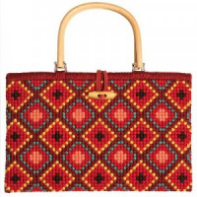 | 1221-6602 | 1281.00 |  |  | Изображение
 | 1221-6602 Комплект для вышивания 32х20(сумка) |  |  |  | 1281.00 | шт | 1 | Изображение

